ES1
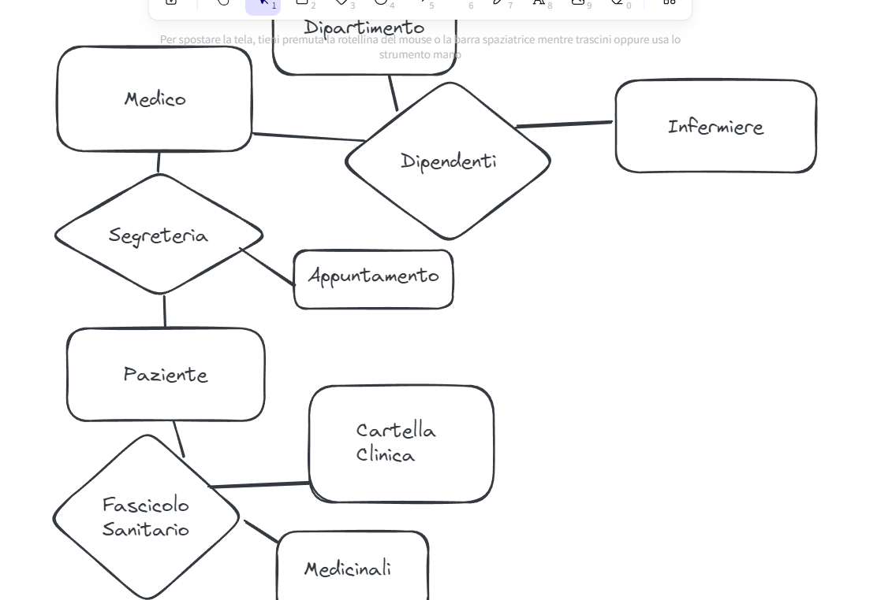
ESERCIZIO 1: Sistema di Gestione Ospedaliera:

Entità: Paziente, Medico, Infermiere, Dipartimento, Appuntamento, Cartella Clinica, Medicinale

Relazioni: I pazienti sono assegnati ai medici, i medici lavorano nei dipartimenti, gli infermieri lavorano nei dipartimenti,
gli appuntamenti sono pianificati tra pazienti e medici, le cartelle cliniche sono associate ai pazienti, i medicinali sono prescritti ai pazienti.

ES2
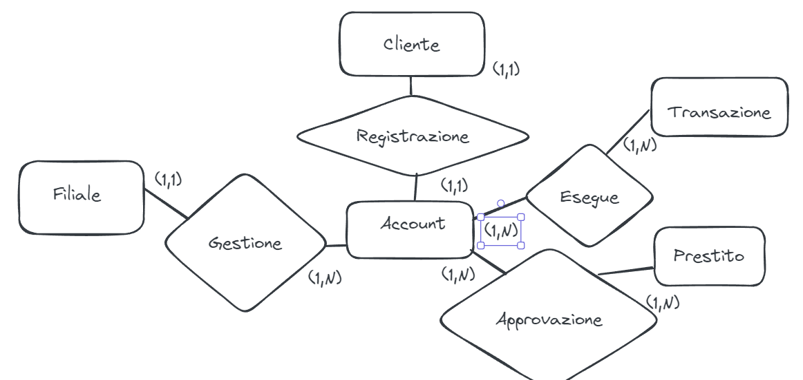
ESERCIZIO 2: Sistema Bancario:

Entità: Cliente, Account, Transazione, Filiale, Prestito

Relazioni: I clienti hanno account, gli account hanno transazioni, gli account possono avere prestiti, le filiali gestiscono gli account.

ES3
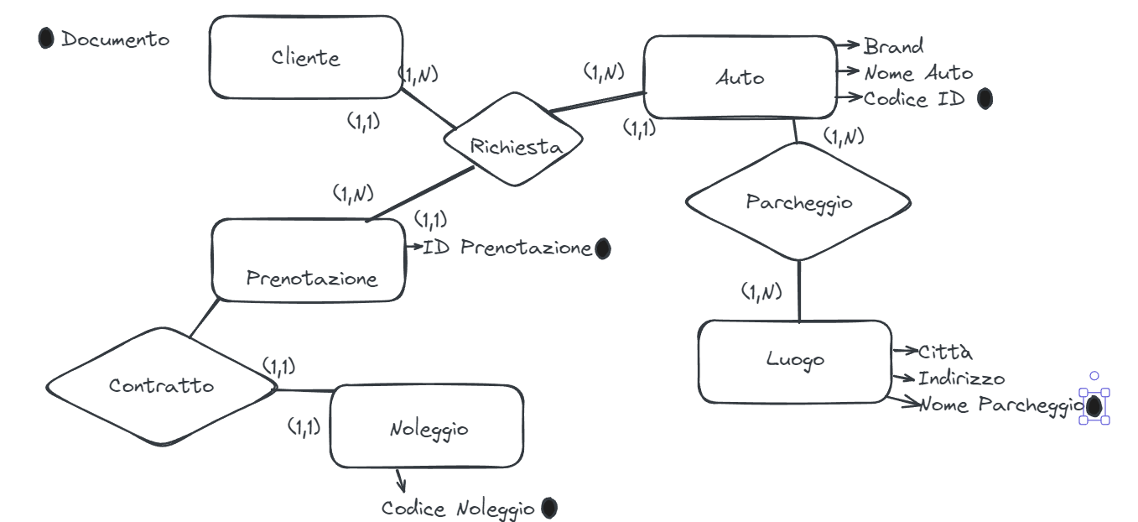
ESERCIZIO 3: Sistema di Noleggio Auto:

Entità: Cliente, Auto, Prenotazione, Noleggio, Luogo

Relazioni: I clienti effettuano prenotazioni, le prenotazioni sono per auto specifiche, i noleggi sono associati alle prenotazioni,
le auto sono situate in luoghi specifici.

ES4
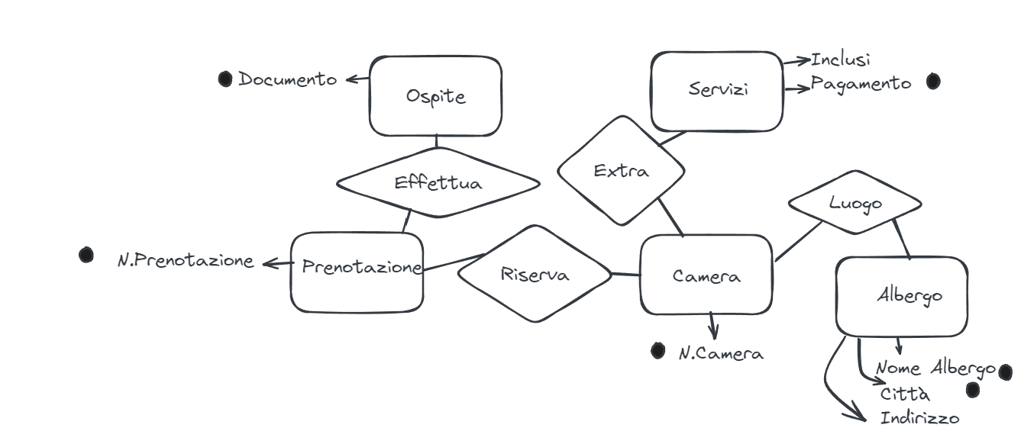
ESERCIZIO 4: Sistema di Prenotazione Alberghiera:

Entità: Ospite, Camera, Prenotazione, Albergo, Servizi

Relazioni: Gli ospiti effettuano prenotazioni, le prenotazioni sono per camere specifiche, le camere sono in hotel, le camere hanno servizi.

ES5
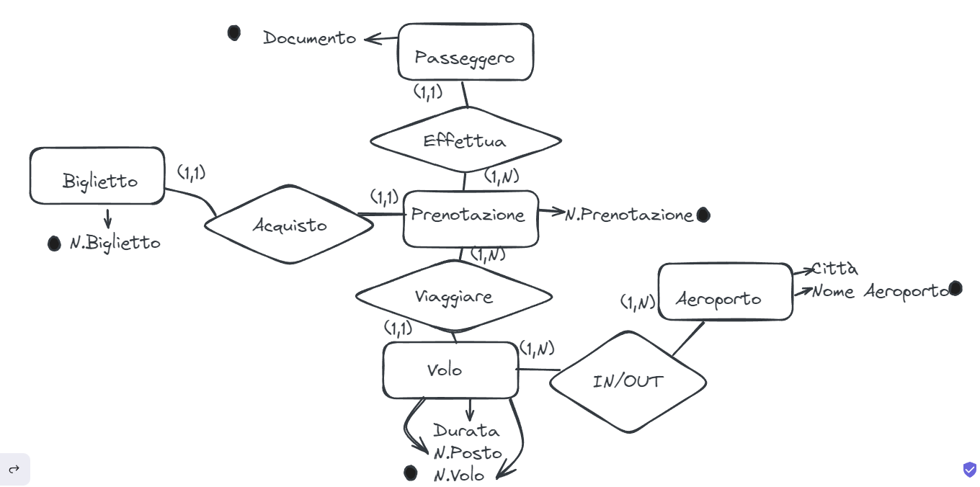
ESERCIZIO 5: Sistema di Prenotazione Voli:

Entità: Passeggero, Volo, Prenotazione, Biglietto, Aeroporto

Relazioni: I passeggeri effettuano prenotazioni per voli, le prenotazioni risultano in biglietti, i voli partono e arrivano agli aeroporti.

ES6
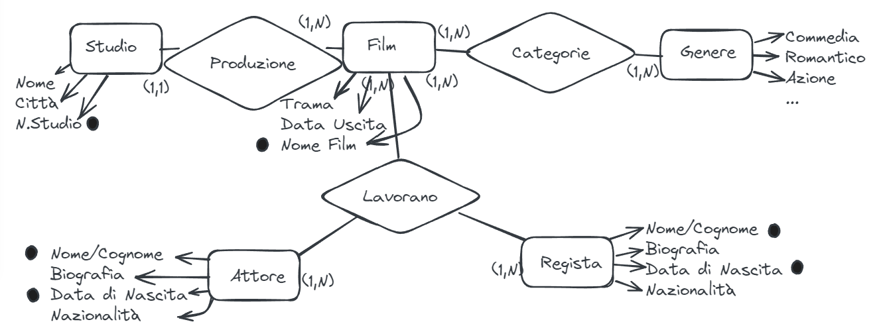
ESERCIZIO 6: Database Cinematografico:

Entità: Film, Attore, Regista, Genere, Studio

Relazioni: I film hanno attori e registi, i film appartengono a generi, gli attori lavorano con i registi, i film sono prodotti dagli studi.

ES7
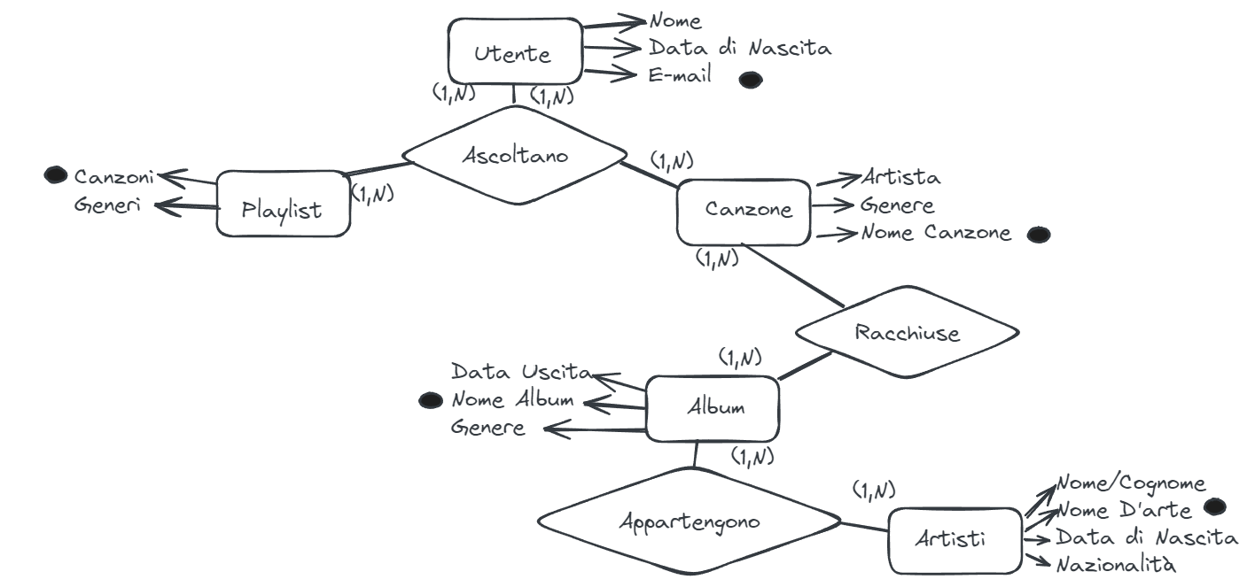
ESERCIZIO 7: Servizio di Streaming Musicale:

Entità: Utente, Artista, Album, Canzone, Playlist

Relazioni: Gli utenti ascoltano canzoni, le canzoni appartengono agli album, gli album appartengono agli artisti, gli utenti creano playlist.

